상품제안서
포시즌 후드 집업 7color | 상품코드: S48012

 |  |  |  |  |  |  | 02-713-8555 | www.synergygift.co.kr
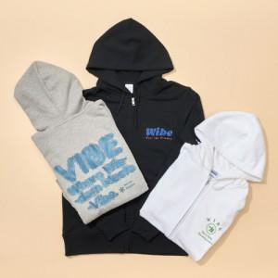

【상세/제작정보】

【인쇄/포장옵션】 | 실크, DTF풀칼라 / OPP(비닐)

【공급단가】 | 수량 | 50~ | 100~ | 300~ | 500~ | 1,000~
*VAT별도 | 단가 | 22,680원 | 22,160원 | 21,460원 | 20,410원 | 19,710원

【상품 URL】 | https://www.synergygift.co.kr:443/src/goods_detail.php?gdno=48012

